상품제안서
플라이토 우드 디데이 인테리어 LED 탁상시계 | 상품코드: S46515

 |  |  |  |  |  |  | 02-713-8555 | www.synergygift.co.kr
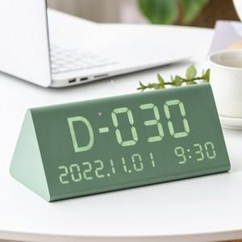 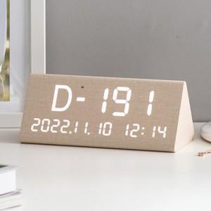 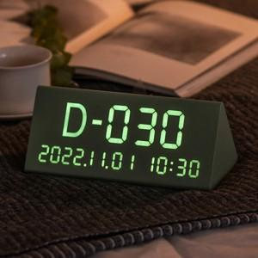

【상세/제작정보】

【인쇄/포장옵션】 | 실크 / 포장지포장

【공급단가】 | 수량 | 30~ | 100~ | 300~ | 1,000~ | 3,000~
*VAT별도 | 크림 | 11,700원 | 11,100원 | 10,700원 | 10,200원 | 10,000원
 | 카키 | 11,700원 | 11,100원 | 10,700원 | 10,200원 | 10,000원

【상품 URL】 | https://www.synergygift.co.kr:443/src/goods_detail.php?gdno=46515

